Datos personales
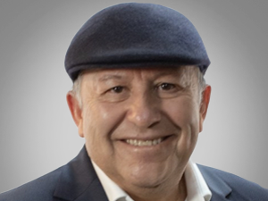

Nombres: | Arturo German
Apellidos: | Moreno Encalada
Facebook:
Twitter:
Descripción:

